CollectiveAccess
Image | Object | Description | Date
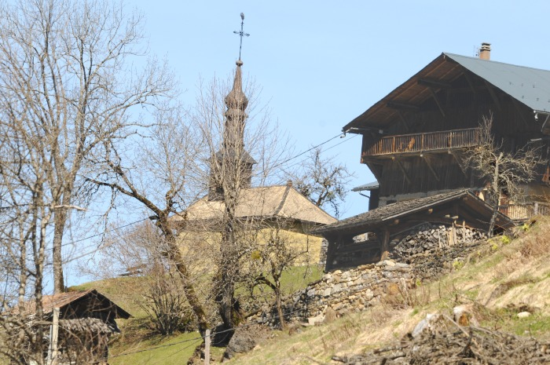 | Hameau LE MONT (1-039) | Hameau "LE MONT " Altitude 973M Photos : Chalets et Chapelle du Mont
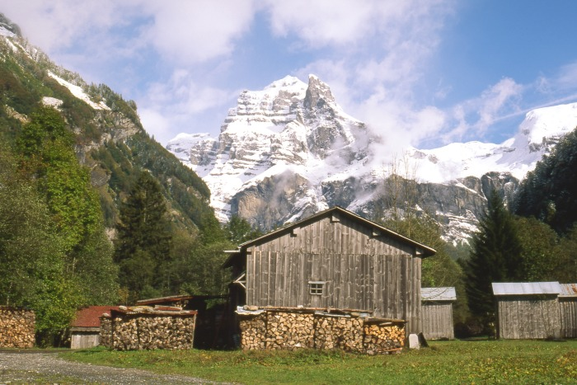 | Hameau " Le MOLLIET " (1-040) | Hameau " Le MOLLIET " Altitude 840M photo : chalets avec vue panoramique sur le sommet du Tenneverge
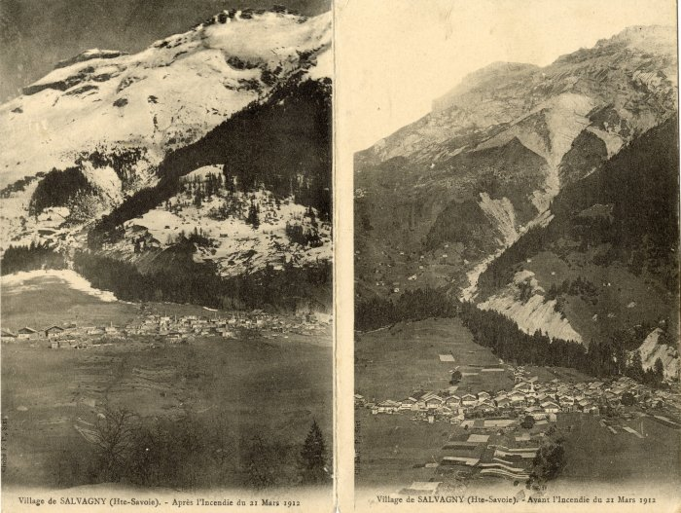 | Village de Salvagny avant et après l'incendie de 1912 (10-003) | 2 vues du village de Salvagny avant et après l'incendie du 21 mars 1912
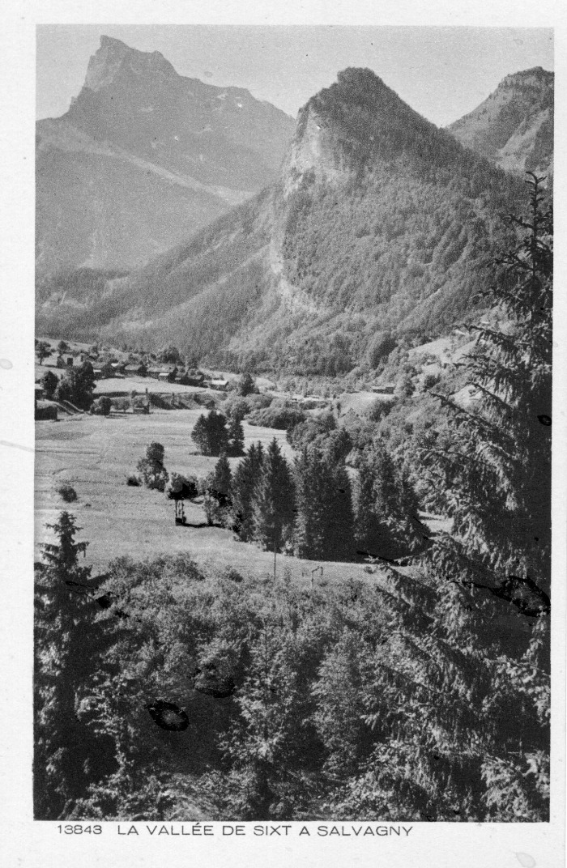
 | Carte Postale - La vallée de Sixt à Salvagny (12-007) | Carte Postale [13843] La vallée de Sixt à Salvagny Au verso : Les beaux sites de France
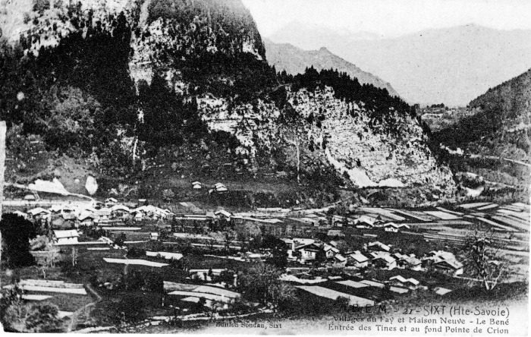 | Carte Postale Villages du Fay et Maison Neuve (12-009) | Carte Postale des villages du Fay et Maison Neuve - Le Béné, Entrée des Tines et au fond Pointe de Crion (Criou)
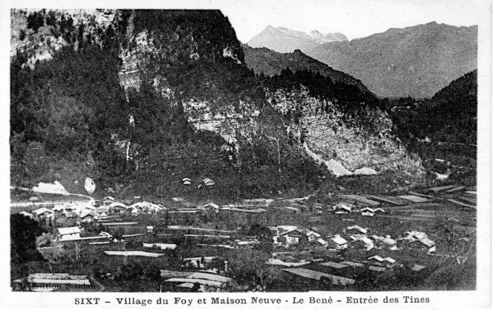 | Carte Postale - Sixt Village du Fay et Maison Neuve (12-010) | Carte Postale Sixt - Village du Fay écrit "Foy" et Maison Neuve - Le Béné Entrée des Tines
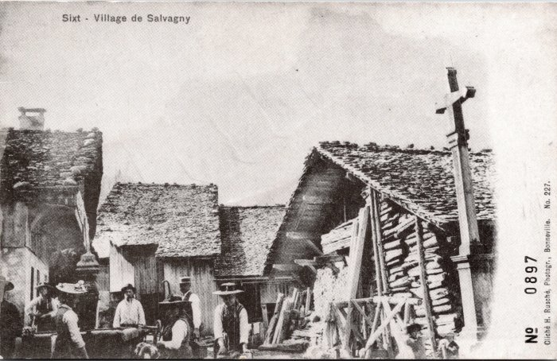 | Photo dans le village de Salvagny (2-037) | Photo dans le village de Salvagny
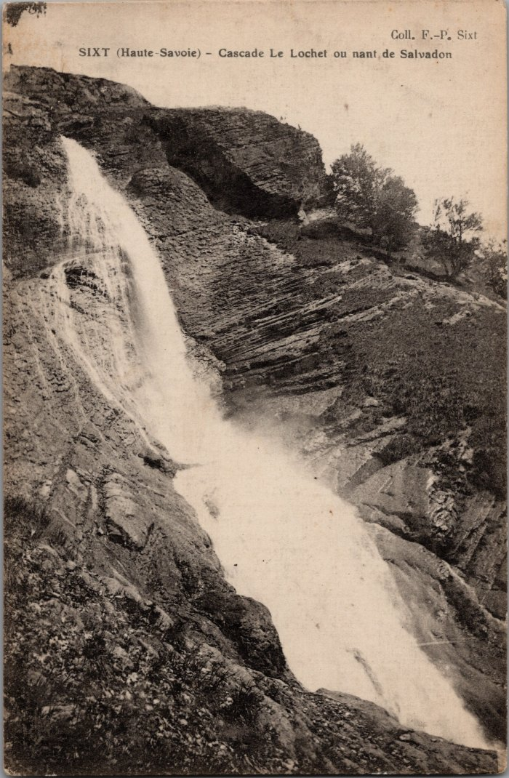
 | Photos de la Cascade au Lochet (2-104) | Photos de la Cascade au Lochet
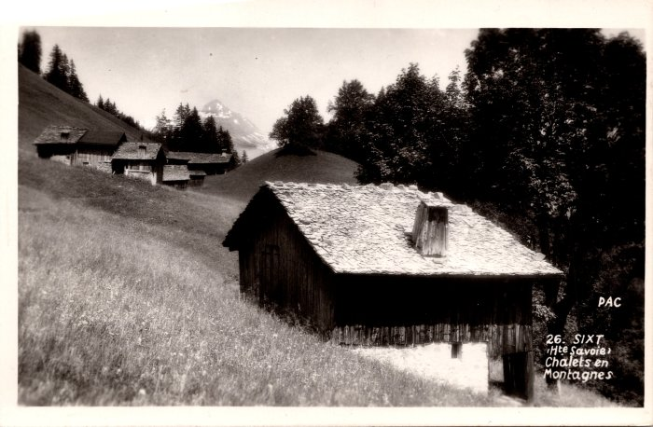 | Chalets des Covagnins et des Cartiers (2-1121) | Chalets des Covagnins et des Cartiers
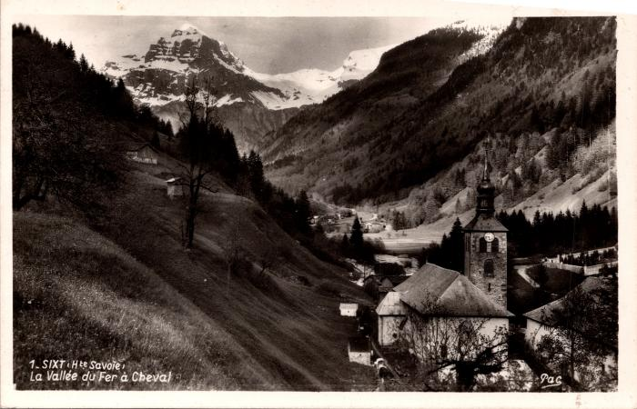 | Vue générale du bourg de Sixt et de l'église (2-1147) | Vue générale du bourg de Sixt et de l'église
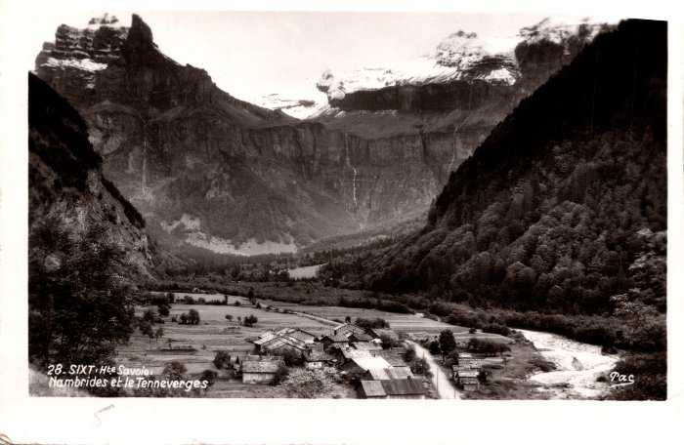 | Village de Nambride (2-1177) | Village de Nambride
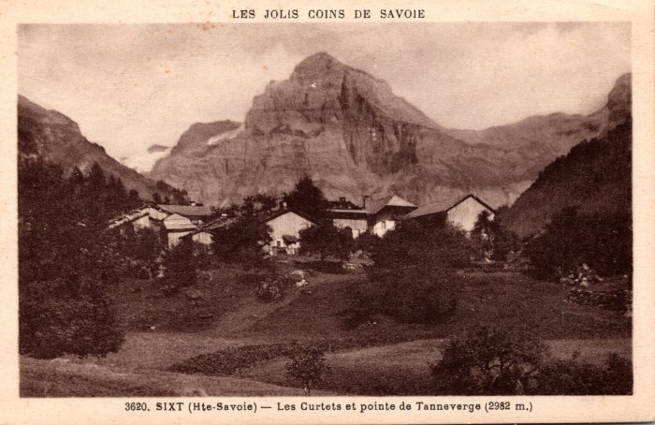 | Les Curtets et la pointe de Tenneverge – 1935 (2-128) | Les Curtets et la pointe de Tenneverge – 1935
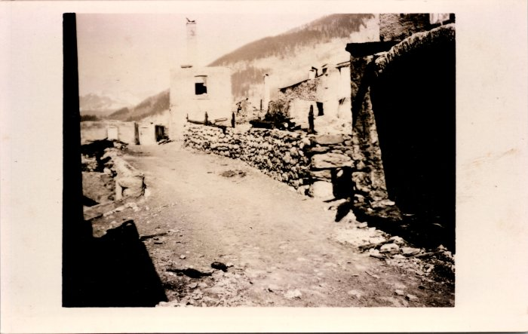 | Photos avant et après l’incendie de Salvagny du 21 mars 1912 (2-1479) | Photos avant et après l’incendie de Salvagny du 21 mars 1912
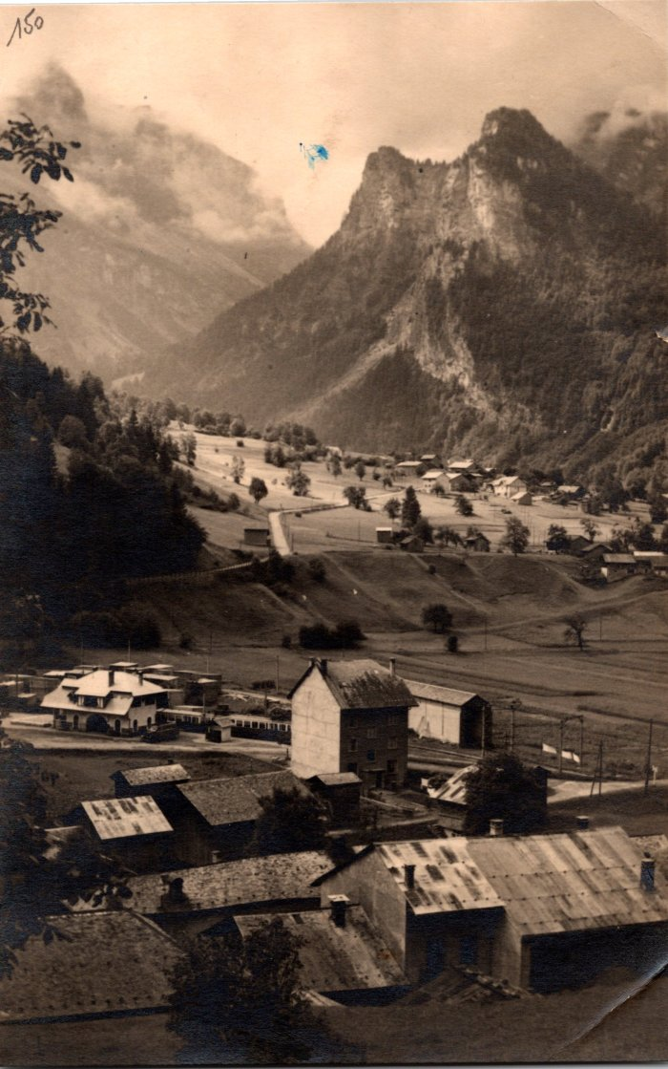
 | Carte postale vue sur une partie du village de Sixt (2-1490) | Carte postale vue sur une partie du village de Sixt
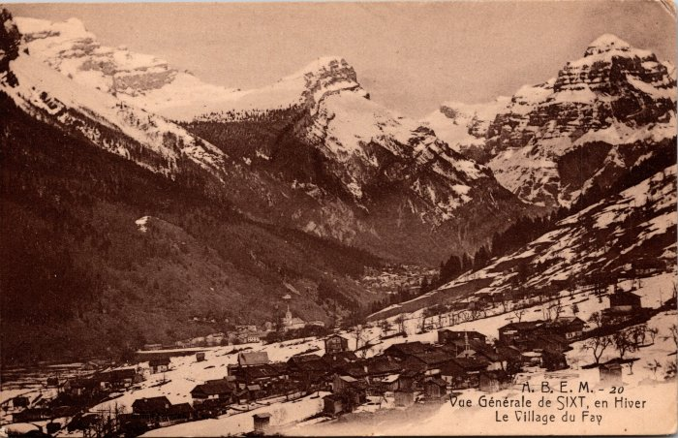 | Vue générale de Sixt en hiver, le village du Fay (2-150) | Vue générale de Sixt en hiver, le village du Fay
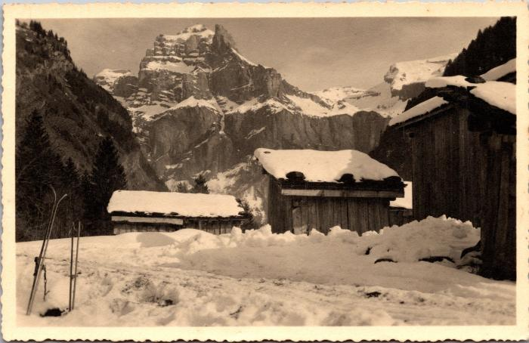 | L'hiver à Nambride (2-1528) | L'hiver à Nambride
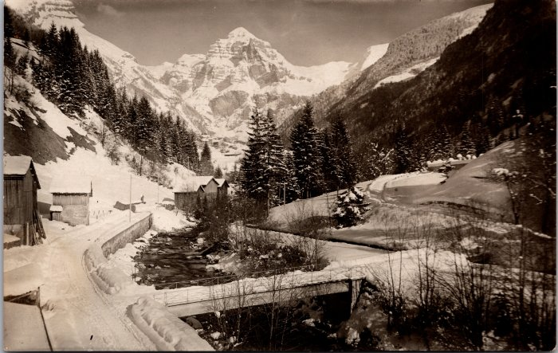 | Sixt l'hiver - février 1931 (2-1532) | Sixt l'hiver - février 1931
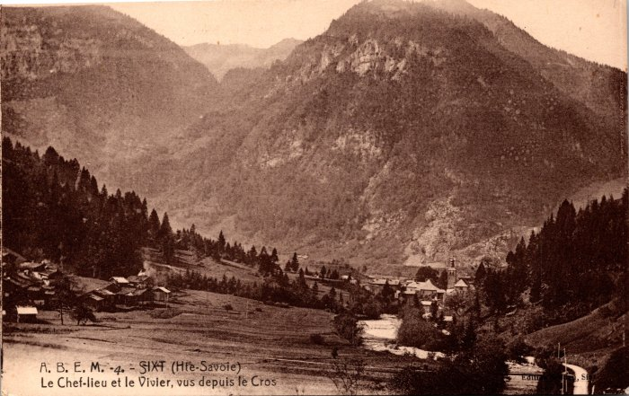 | Le chef lieu et le Vivier vus depuis le Crot (2-154) | Le chef lieu et le Vivier vus depuis le Crot
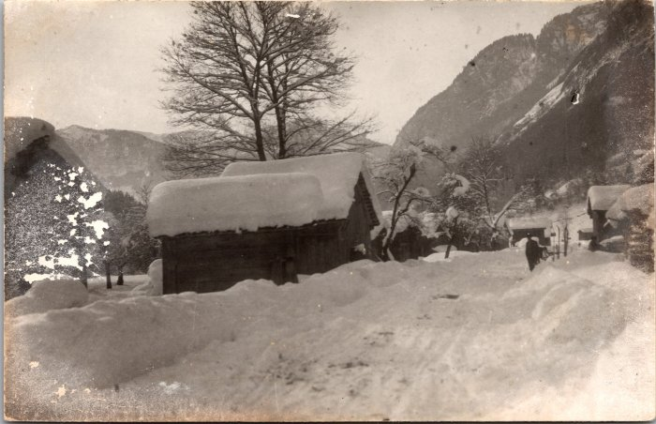 | Photo du village de Nambride l'hiver (2-1576) | Photo du village de Nambride l'hiver
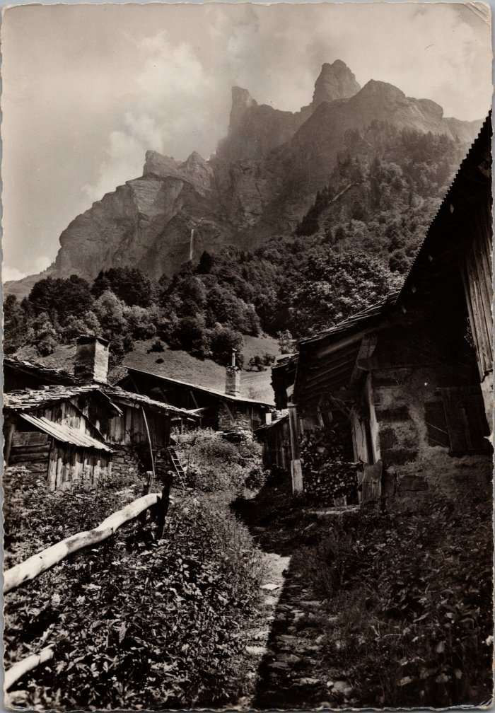
 | Photos dans le village du Frenalay (2-1760) | Photos dans le village du Frenalay
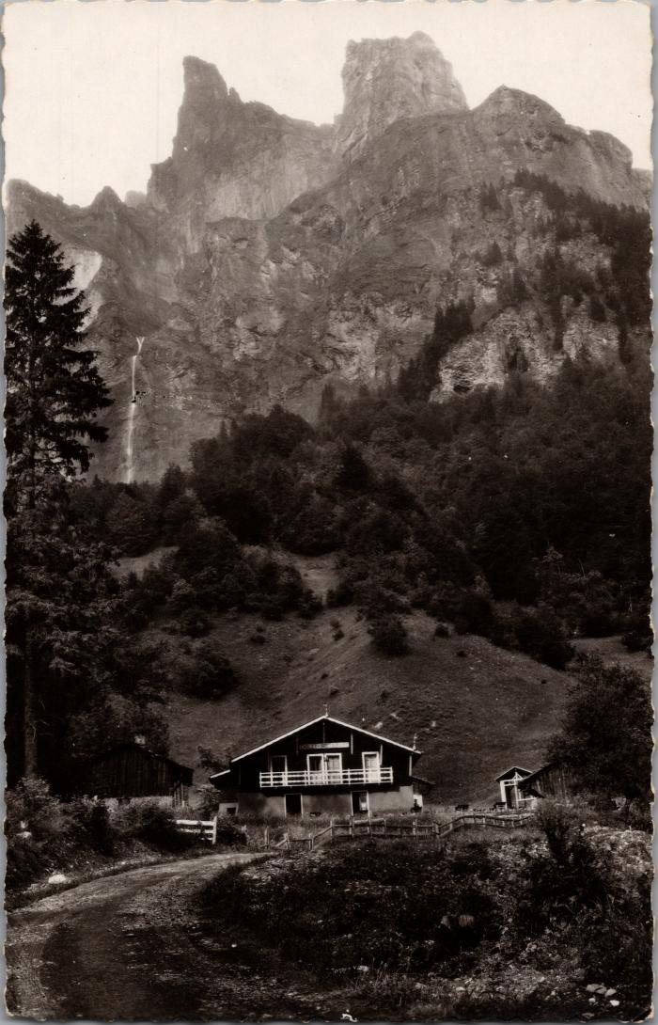
 | Les chalets du Frenalay sous la Corne du Chamois (2-1868) | Les chalets du Frenalay sous la Corne du Chamois
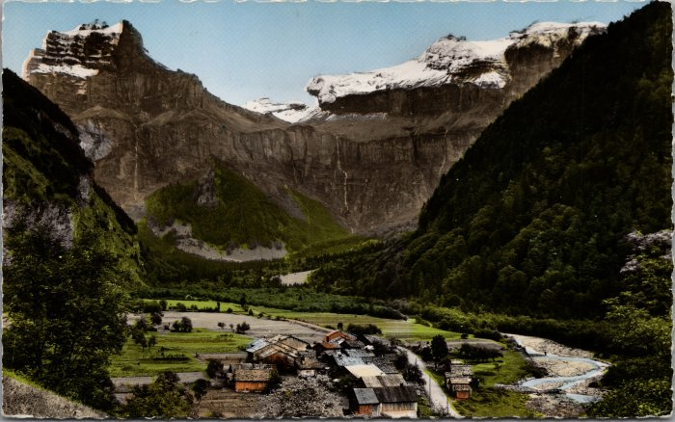 | Carte postale du village de Nambride (2-1878) | Carte postale du village de Nambride
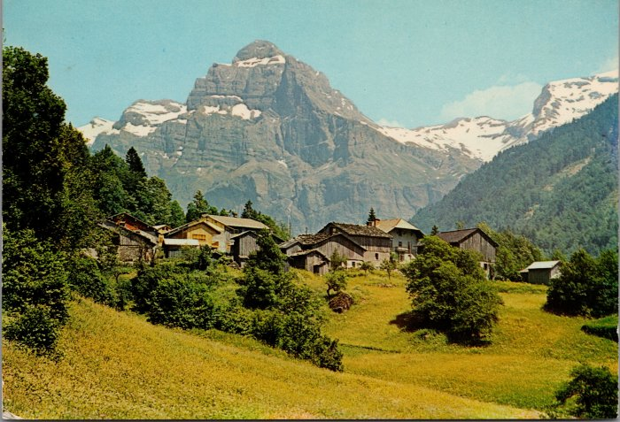 | Photo du village du Crot (2-1956) | Photo du village du Crot
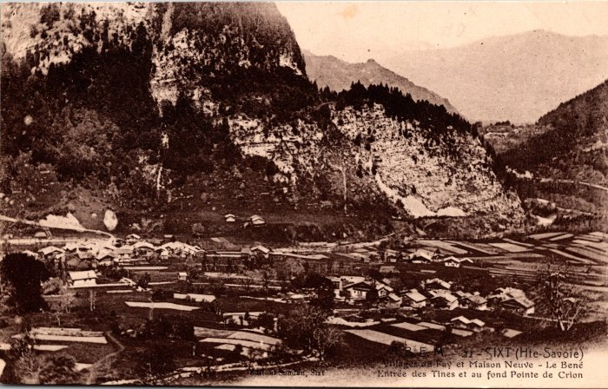 | Vue générale sur les villages du Fay, Maison Neuve – Le Bené, l’entrée des Tines et au fond la Pointe de Criou (2-200) | Vue générale sur les villages du Fay, Maison Neuve – Le Bené, l’entrée des Tines et au fond la Pointe de Criou écrit "Crion"
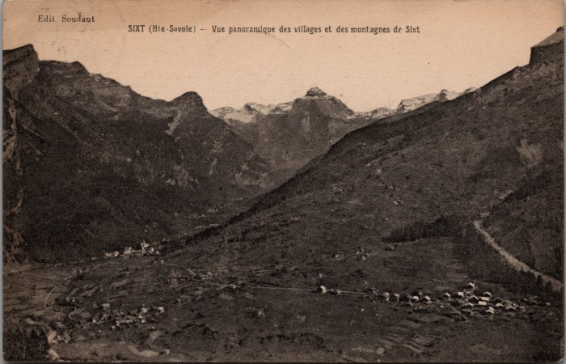 | Vue panoramique sur les villages de Salvagny, du Fay et des montagnes de Sixt - 1922 (2-2377) | Vue panoramique sur les villages de Salvagny, du Fay et des montagnes de Sixt - 1922
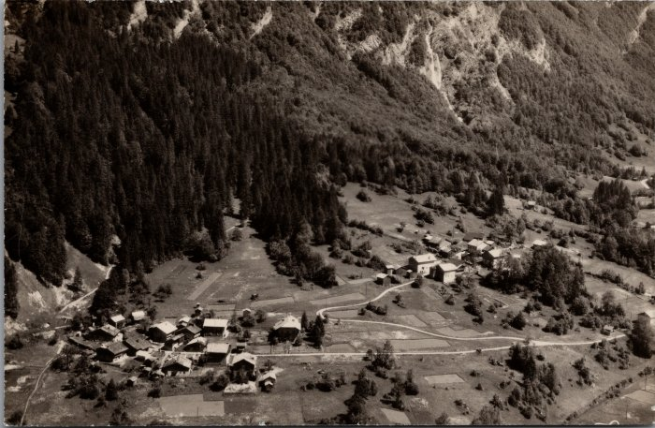 | Les villages du Crot et de l’Echarny (2-2385) | Les villages du Crot et de l’Echarny
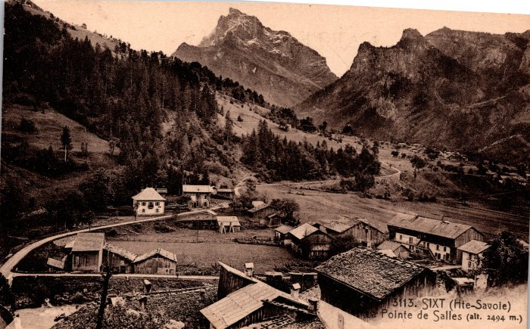 | Vue générale sur Sixt (2-246) | Vue générale sur Sixt
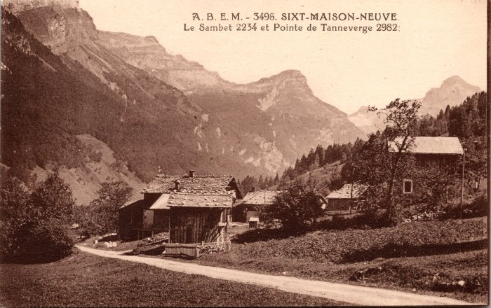 | Photo du village de Maison Neuve, vus sur Sambet et la Pointe de Tenneverge (2-266) | Photo du village de Maison Neuve, vus sur Sambet et la Pointe de Tenneverge
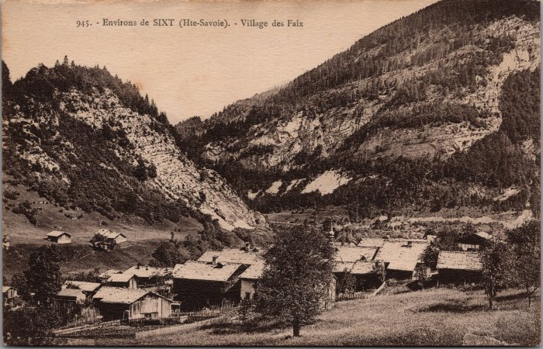 | Village du Fay (2-2784) | Village du Fay
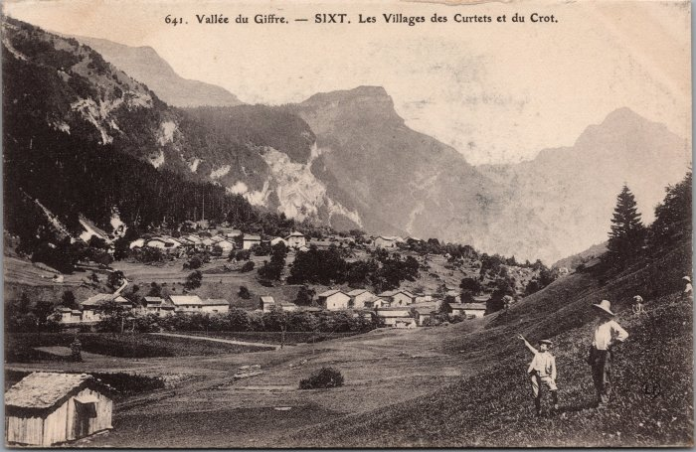 | Les villages des Curtets et du Crot (2-2802) | Les villages des Curtets et du Crot
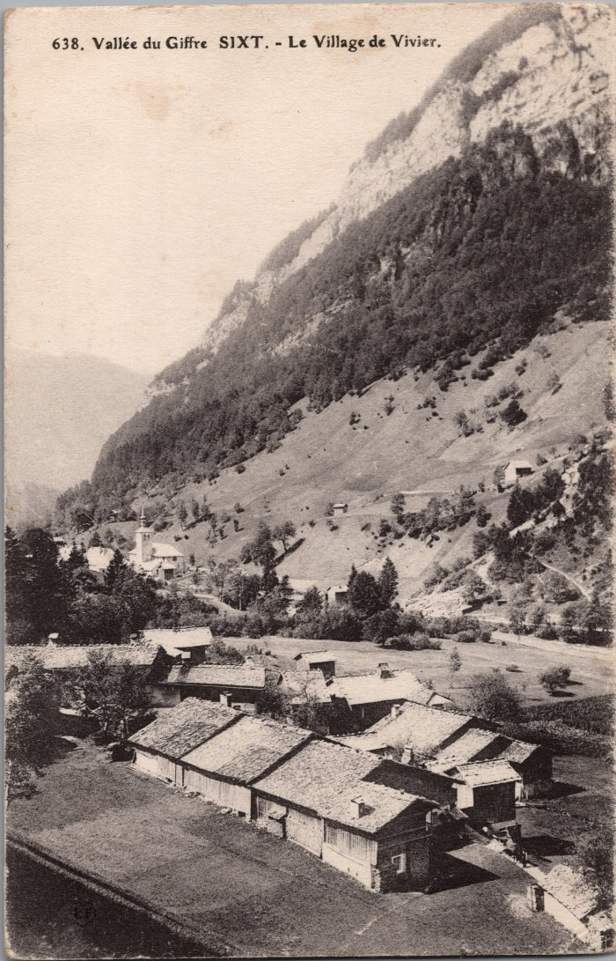
 | Le village du Vivier (2-2949) | Le village du Vivier
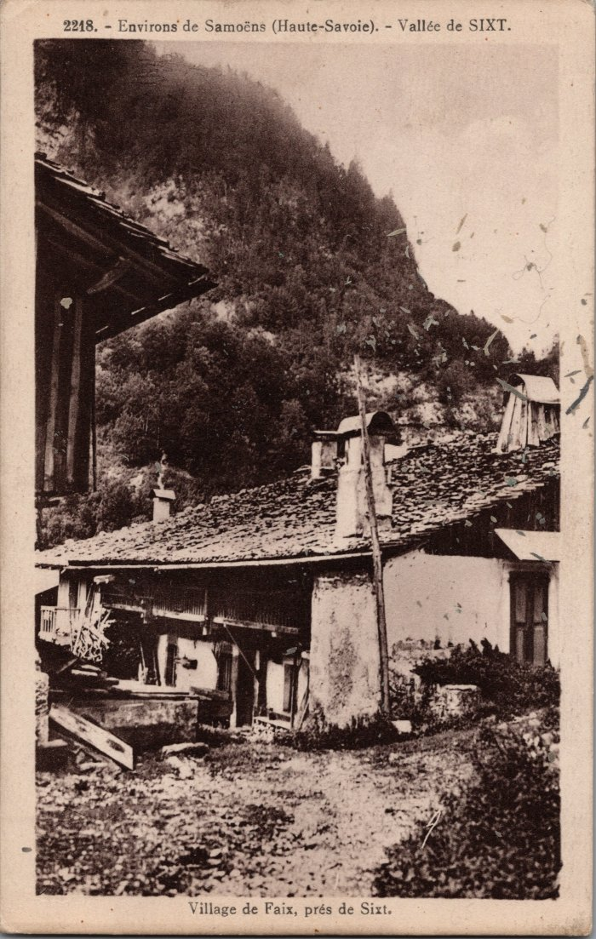
 | Photo dans le village du Fay (2-2979) | Photo dans le village du Fay
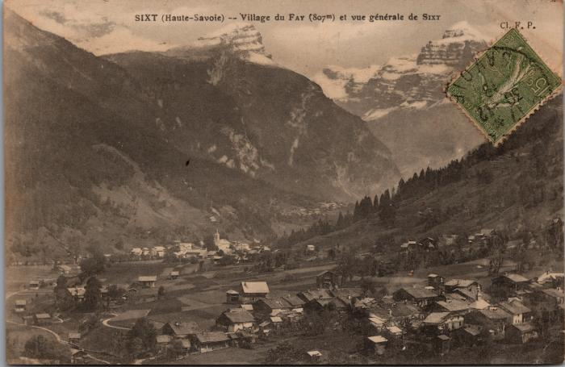 | Vue sur le village du Fay et du bourg (2-3059) | Vue sur le village du Fay et du bourg
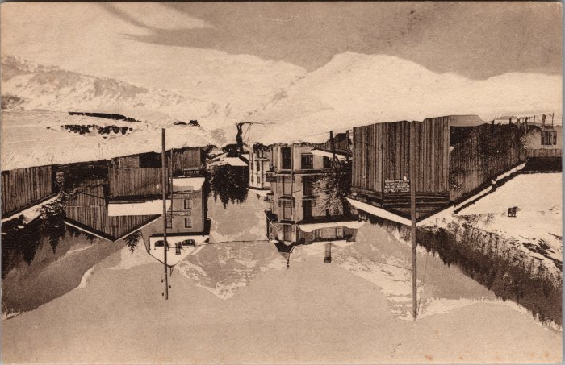 | Carte postale de Sixt l'hiver Avenue de la Gare (2-3334) | Carte postale de Sixt l'hiver Avenue de la Gare Ski sur les routes
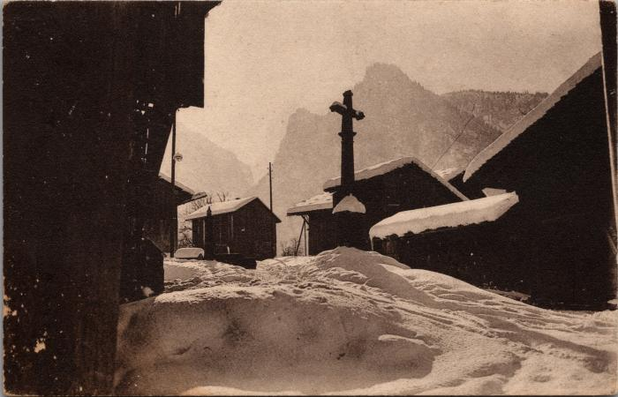 | Dans le village de Maison Neuve, l'hiver (2-3340) | Dans le village de Maison Neuve, l'hiver
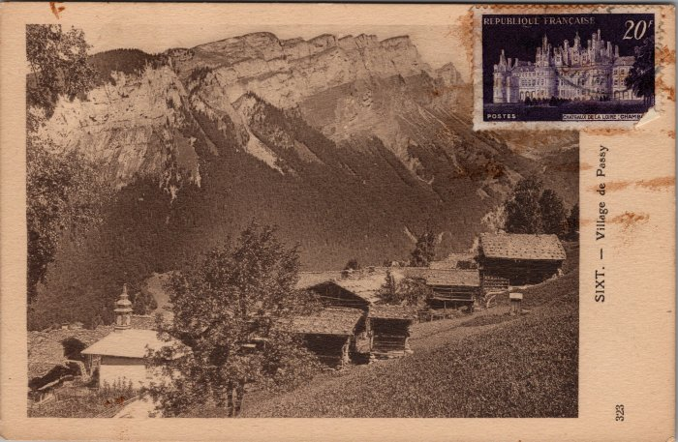 | Carte postale du village de Passy (2-3374) | Carte postale du village de Passy
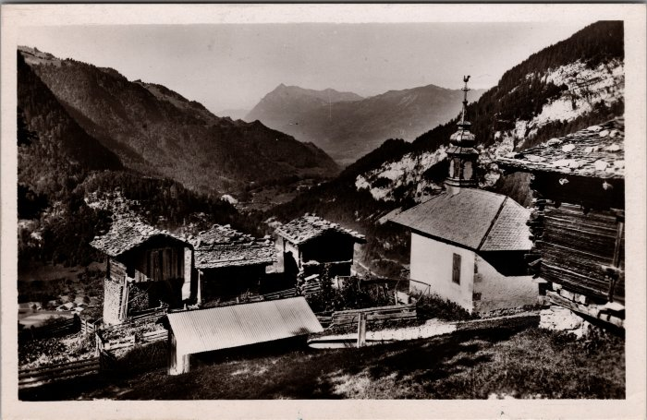 | Photo du hameau de Passy (2-3428) | Photo du hameau de Passy
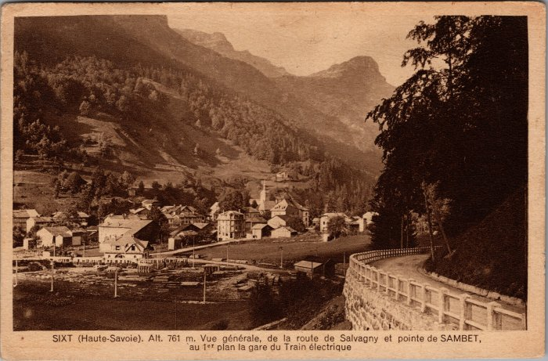 | Vue générale de la route de Salvagny, pointe de Sambet et la gare du Train électrique (2-3559) | Vue générale de la route de Salvagny, pointe de Sambet et la gare du Train électrique
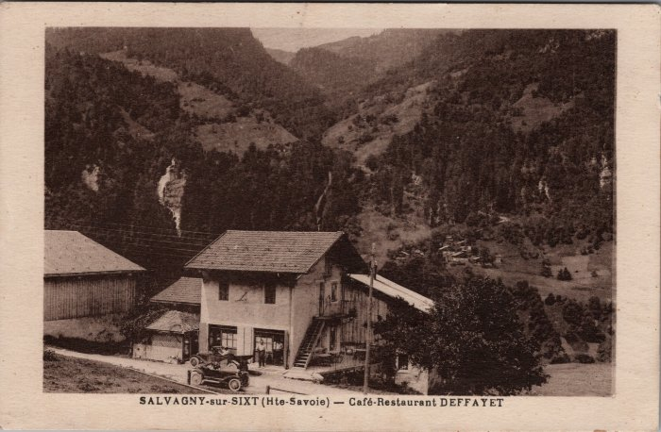 | Café Restaurant DEFFAYET à Salvagny (2-3691) | Café Restaurant DEFFAYET à Salvagny
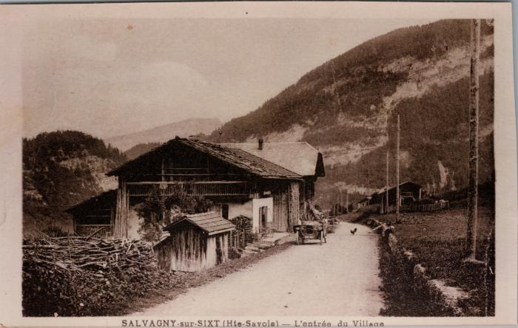 | L’entrée du village de Salvagny (2-3695) | L’entrée du village de Salvagny
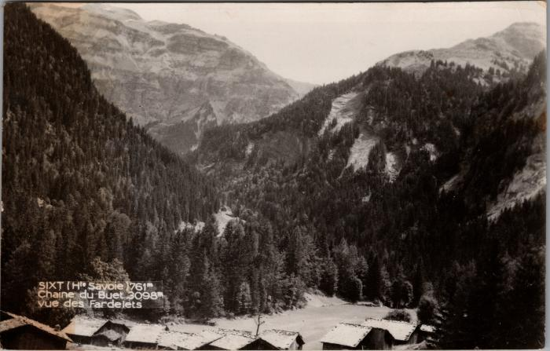 | La chaine du Buet vue des "Fardelets" (2-3849) | La chaine du Buet vue des Fardelets Fardelay
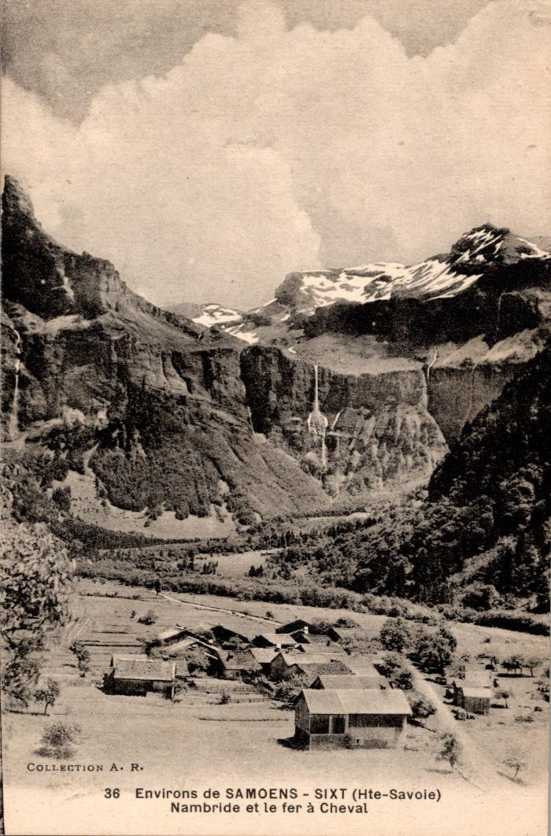
 | Carte postale vue sur Nambride et le Fer à Cheval (2-393) | Carte postale vue sur Nambride et le Fer à Cheval
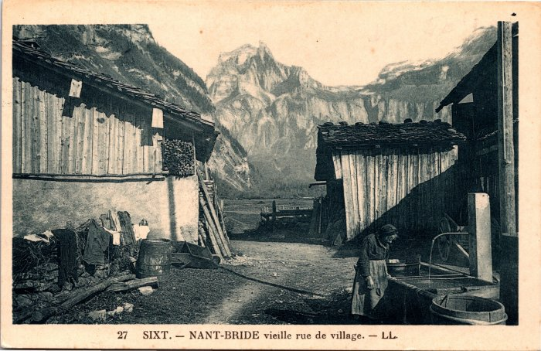 | Carte postale dans les rues du village de Nambride (2-3951) | Carte postale dans les rues du village de Nambride
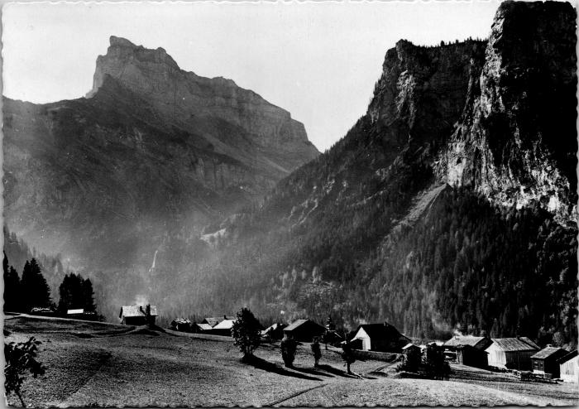 | Le hameau de Salvagny et la Pointe de Sales (2-4155) | Le hameau de Salvagny et la Pointe de Sales
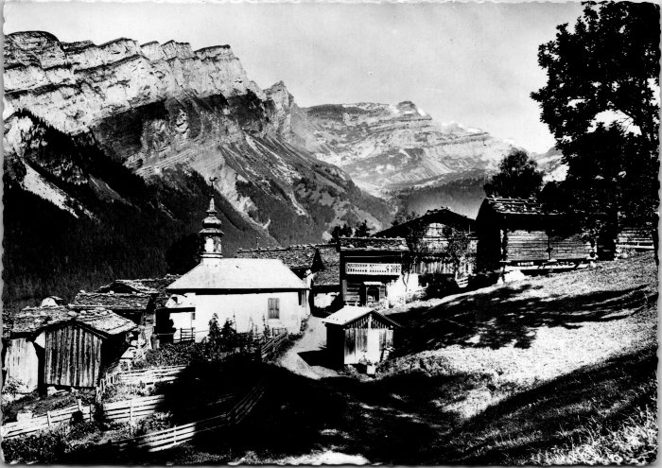 | Photo du hameau de Passy (2-4157) | Photo du hameau de Passy
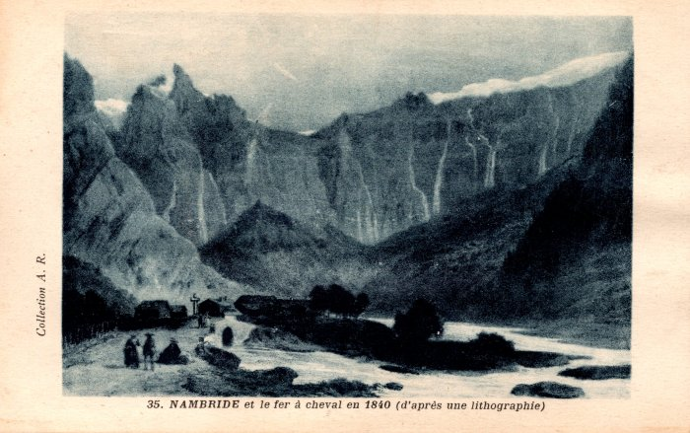 | Carte postale représentant Nambride et le fer à cheval en 1840 d'après une lithographie (2-417) | Carte postale représentant Nambride et le fer à cheval en 1840 d'après une lithographie
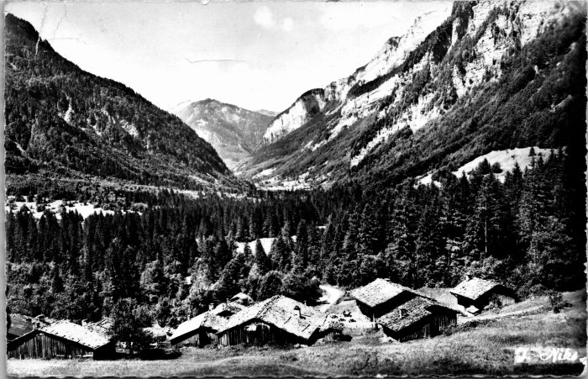 | Vue sur les chalets du Frénalay (2-4239) | Vue sur les chalets du Frénalay
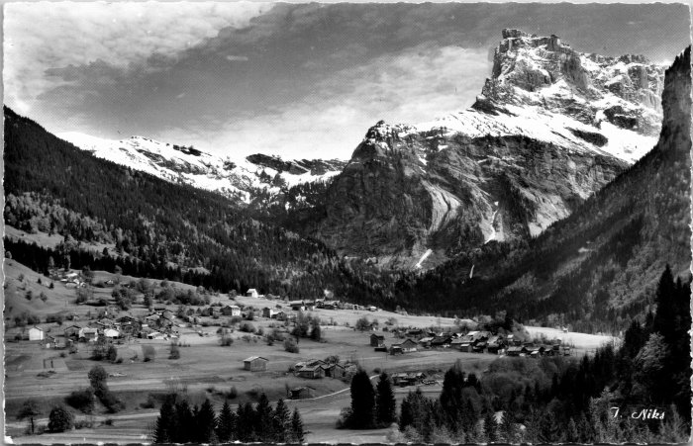 | Vue sur la pointe de Sales avec les villages du Fay, Maison Neuve et Salvagny (2-4249) | Vue sur la pointe de Sales avec les villages du Fay, Maison Neuve et Salvagny
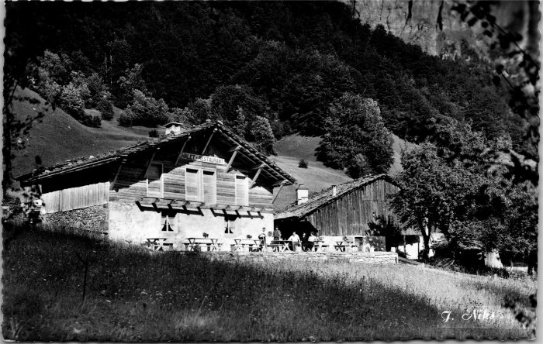 | Le Chalet Restaurant du Frénalay (2-4259) | Le Chalet Restaurant du Frénalay
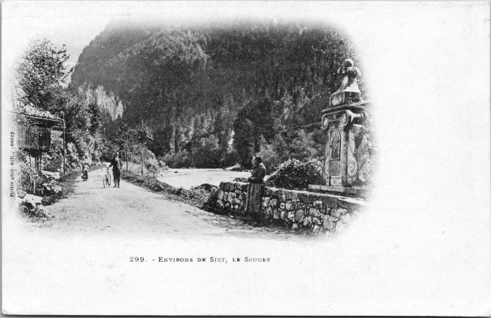 | Carte postale du village de Sougey (2-4427) | Carte postale du village de Sougey
 | Hameau "Les Pellys" (2-4445) | Hameau "Les Pellys"

 | Dans le village de Maison Neuve (2-4511) | Dans le village de Maison Neuve
 | Le Fay et la Pointe de Sales (2-547) | Le Fay et la Pointe de Sales
 | Vue générale sur les Vallons et Sougey (2-563) | Vue générale sur les Vallons et Sougey
 | Les villages des Curtets et du Crot (2-707) | Les villages des Curtets et du Crot
 | Vue générale de Salvagny (2-921) | Vue générale de Salvagny
 | Photo dans le hameau de Maison Neuve (2-929) | Photo dans le hameau de Maison Neuve
 | Vue générale sur le village de Sixt-Fer-à-Cheval (2-939) | Vue générale sur le village de Sixt-Fer-à-Cheval
 | La pointe de Sambet, le "Tanneverge" et le hameau du Brairet l'hiver (2-983) | La pointe de Sambet, le "Tanneverge" et le hameau du Brairet l'hiver
 | Carte postale de Nambride en hiver dans les années 60 (20-002) | Carte postale de Nambride en hiver dans les années 60 vu sur le Tenneverge
 | Carte postale de Nambride en hiver dans les années 60 (20-003) | Carte postale de Nambride en hiver dans les années 60 vu sur le Tenneverge.
 | Carte postale de Nambride en hiver dans les années 30 (20-004) | Carte postale du village de Nambride en hiver dans les années 30 vu sur le Tenneverge.
 | Carte postale du Pont du Molliet (20-005) | Carte postale du Pont du Molliet avec le Giffre. Vue d'hiver de la pointe de Sambet et du Tenneverge. Pierre au Merle
 | Photo de la plaine des Glières (21-012) | Photo de la plaine des Glières dans les années 1900-1910, Edition Denambride
 | Carte Postale du village du Frenalay (22-002) | Carte Postale du village du Frenalay

 | Photo dans le village de Salvagny (22-017) | Photo dans le village de Salvagny en aout 1958

 | Carte postale de Sixt (22-022) | Vue générale de Sixt, aout 1950
 | Photo du village de Salvagny avant l'incendie (24-014) | Photo du village de Salvagny avant l'incendie dans les années 1900 Edition Denambride

 | Photo du village de Salvagny depuis la route des Fonts (27-001) | Photo du village de Salvagny depuis la route des Fonts en 1910
 | Carte Postale multivue de Salvagny en hiver -1970 (27-049) | Carte Postale multivue de Salvagny en hiver -1970

 | Photo vue du Brairet (29-007) | Photo vue du Brairet

 | Photo du Pelly - 1950 (29-008) | Photo du Pelly - 1950
 | Vue du Hameau Le Perret depuis Notre Dame des Grâces (3-001) | Vue du hameau Le Perret depuis notre Dame des Grâces
 | Vue du Hameau de Salvagny (3-002) | Vue du hameau de Salvagny en arrière plan La pointe de sales
 | Carte postale de Sixt - Le Déchargeux (32-002) | Carte postale de Sixt - Le Déchargeux années 30-40
 | Carte postale fruitière de Nambride (32-003) | Carte postale fruitière de Nambride
 | Carte postale village du Molliet (32-005) | Carte postale village du Molliet avec la cascade du Fontany

 | Plan de Sixt , Balme Dessus fait à la main (34-001) | Plan de Sixt , Balme Dessus fait à la main
 | Photo de (34-007)
 | Carte Postale du Frénalay (51-009) | Carte Postale du Frénalay
 | Photo au Fay - 1902 (51-019) | Photo au Fay - 1902

 | Photo dans le village du Frénalay (51-042) | Photo dans le village du Frénalay
 | Photos du village de Sixt-Fer-à-Cheval (51-055) | Photos du village de Sixt-Fer-à-Cheval
 | Photo vue sur le hameau du Fay et le pont des Nants (51-059) | Photo vue sur le hameau du Fay et le pont des Nants
 | Photo des chalets des Pellys (51-060) | Photo des chalets des Pellys
 | Photo du village de Sixt (55-023) | Photo du village de Sixt
 | Vue sur le village du Fay (56-026) | Vue sur le village du Fay Avoudruz, Pointe de Sambet et Tenneverge
 | Cascade du Fontany, village du Molliet (56-028) | Cascade du Fontany, village du "Mollier"
 | Villages des Curtet, du Crot et de l'Echarny (56-038) | Villages des Curtet, du Crot et de "l'Echerny"

 | Le Fer-à-Cheval, le village de Nambride et le Pic de Tenneverge (56-050) | Le Fer-à-Cheval, le village de Nambride et le Pic de Tenneverge
 | Village du "Faix", vallée de Sixt (56-090) | Village du Fay, vallée de Sixt
 | Village de Nambride et le Tenneverge en fond (56-092) | Village de Nambride et le Tenneverge en fond
 | Vue panoramique des villages et des montagnes de Sixt (56-100) | Vue panoramique des villages et des montagnes de Sixt Salvagny, Le Fay

 | Carte postale Nambride et Fer-à-Cheval (6-035) | Carte postale Nambride et Fer-à-Cheval

